TestCase
Module Code | ORD |  |  |  |  |  |  |  |  |  | Passed
Test requirement | Đặt hàng |  |  |  |  |  |  |  |  |  | Failed
Tester | Trần Minh Tường |  |  |  |  |  |  |  |  |  | Blocked
Passed | Failed |  | Untested |  | Blocked | Skipped | Number of Test cases |  |  |  | Untested
27 | 23 |  | 0 |  | 0 | 0 | 50 |  |  |  | Skipped

ID | Test Case Description | Preconditions | Test Case Procedure | Test Data | Expected Output | Inter-test case Dependence | Result | Test date | Note | Evidence
ORD_Add_100 | Thêm địa chỉ giao hàng thành công | 1. Truy cập vào trang web: ""https://fptshop.com.vn/"" thành công 2. Chọn vào sản phẩm cần mua 3. Chọn vào [Mua ngay] hoặc [🛒] để thêm sản phẩm vào giỏ hàng. 4. Chọn vào [Xác nhận đơn] để đến trang nhập thông tin và đặt hàng | "1. Điều hướng đến trang tùy chọn giao hàng. 2. Thêm địa chỉ giao hàng mới và lưu lại." | Tên người nhận: minh tường - Số điện thoại: 0847881229 - Địa chỉ: 1 Nguyễn Thái Học, Phường Nguyễn Thái Bình, Quận 1, Hồ Chí Minh | Địa chỉ giao hàng mới được thêm và lưu lại thành công. | None | Passed | 15/12/2024
ORD_Add_200 | Thêm và áp dụng mã giảm giá hợp lệ | 1. Truy cập vào trang web: ""https://fptshop.com.vn/"" thành công 2. Chọn vào sản phẩm cần mua 3. Chọn vào [Mua ngay] hoặc [🛒] để thêm sản phẩm vào giỏ hàng. 4. Chọn vào [Xác nhận đơn] để đến trang nhập thông tin và đặt hàng | 1. Điều hướng đến trang thanh toán. 2. Nhập mã giảm giá hợp lệ. 3. Nhấn nút [Áp dụng mã]. | Mã giảm giá: SAVE20 - Giá trị giảm giá: 20% | Mã giảm giá được áp dụng thành công và tổng tiền cập nhật chính xác. | None | Failed | 15/12/2024 |  | 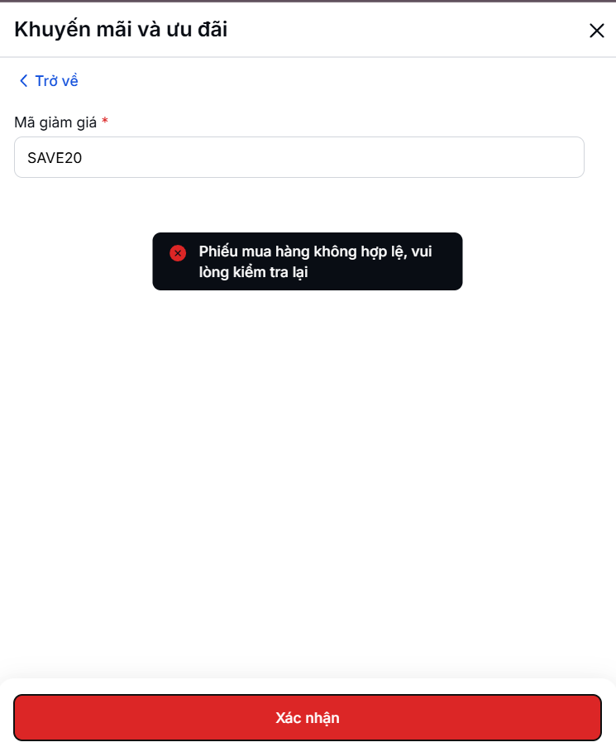
ORD_Add_300 | Thêm địa chỉ giao hàng mới | 1. Truy cập vào trang web: ""https://fptshop.com.vn/"" thành công 2. Chọn vào sản phẩm cần mua 3. Chọn vào [Mua ngay] hoặc [🛒] để thêm sản phẩm vào giỏ hàng. 4. Chọn vào [Xác nhận đơn] để đến trang nhập thông tin và đặt hàng | 1. Điều hướng đến trang tùy chọn giao hàng. 2. Nhập đầy đủ thông tin địa chỉ giao hàng mới (tên người nhận, số điện thoại, địa chỉ chi tiết). 3. Nhấn nút [[Xác nhận] địa chỉ]. | Tên người nhận: Minh Tường - Số điện thoại: 0847881229 - Địa chỉ: 1, Phường Hòa Khánh Bắc, Quận Liên Chiểu, Đà Nẵng | Địa chỉ giao hàng mới được thêm thành công. | None | Passed | 15/12/2024 |  | 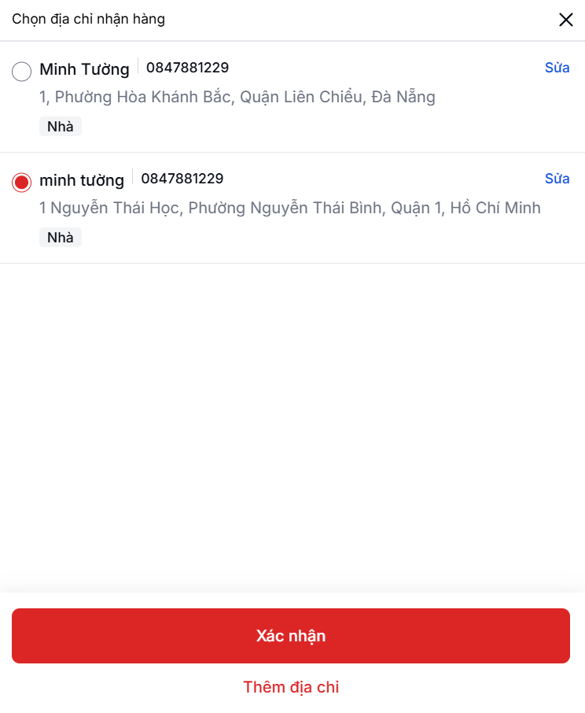
ORD_Add_400 | Thêm và chọn địa chỉ giao hàng mới cho đơn hàng | 1. Truy cập vào trang web: ""https://fptshop.com.vn/"" thành công 2. Chọn vào sản phẩm cần mua 3. Chọn vào [Mua ngay] hoặc [🛒] để thêm sản phẩm vào giỏ hàng. 4. Chọn vào [Xác nhận đơn] để đến trang nhập thông tin và đặt hàng | 1. Điều hướng đến trang tùy chọn giao hàng. 2. Thêm địa chỉ mới. 3. Chọn địa chỉ vừa thêm cho đơn hàng bằng cách nhấn nút [Chọn địa chỉ này]. | Tên người nhận: Minh Tường - Số điện thoại: 0847881229 - Địa chỉ: 1, Phường Hòa Khánh Bắc, Quận Liên Chiểu, Đà Nẵng | Địa chỉ giao hàng mới được chọn thành công cho đơn hàng. | Depends on ORD_Add_001 | Passed | 15/12/2024
ORD_Add_500 | Thêm địa chỉ giao hàng mới trong quá trình thanh toán | 1. Truy cập vào trang web: ""https://fptshop.com.vn/"" thành công 2. Chọn vào sản phẩm cần mua 3. Chọn vào [Mua ngay] hoặc [🛒] để thêm sản phẩm vào giỏ hàng. 4. Chọn vào [Xác nhận đơn] để đến trang nhập thông tin và đặt hàng | 1. Điều hướng đến trang tùy chọn giao hàng. 2. Nhấn nút [Thay đổi]. 3. Nhập địa chỉ hợp lệ (đường, thành phố, mã bưu chính, v.v.). 4. Lưu lại địa chỉ mới. | Địa chỉ: 1, Phường Hòa Khánh Bắc, Quận Liên Chiểu, Đà Nẵng | Địa chỉ giao hàng mới được thêm và lưu lại thành công. | None | Failed | 15/12/2024 |  | 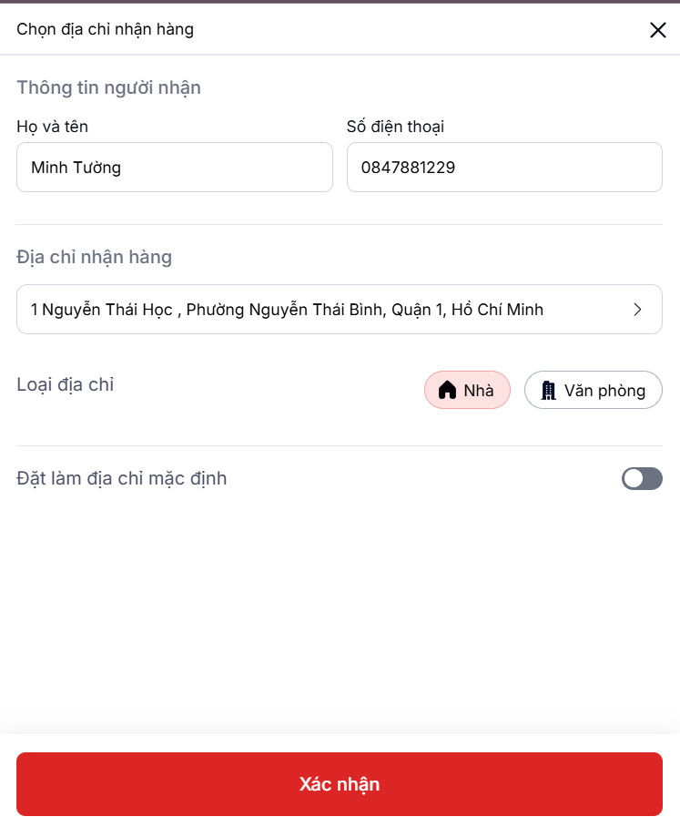
ORD_Add_600 | Thêm mã giảm giá hợp lệ vào đơn hàng | 1. Truy cập vào trang web: ""https://fptshop.com.vn/"" thành công 2. Chọn vào sản phẩm cần mua 3. Chọn vào [Mua ngay] hoặc [🛒] để thêm sản phẩm vào giỏ hàng. 4. Chọn vào [Xác nhận đơn] để đến trang nhập thông tin và đặt hàng | 1. Điều hướng đến trang thanh toán. 2. Nhập mã giảm giá hợp lệ vào ô [Nhập mã giảm giá]. 3. Nhấn nút [Áp dụng]. 4. Xác minh tổng tiền cập nhật đúng với giá trị giảm giá.. | Mã giảm giá: SAVE20 - Giá trị giảm giá: 20% | Mã giảm giá được áp dụng thành công và tổng tiền được cập nhật chính xác. | None | Failed | 15/12/2024
ORD_Add_700 | Thêm phương thức thanh toán bằng thẻ tín dụng | 1. Truy cập vào trang web: ""https://fptshop.com.vn/"" thành công 2. Chọn vào sản phẩm cần mua 3. Chọn vào [Mua ngay] hoặc [🛒] để thêm sản phẩm vào giỏ hàng. 4. Chọn vào [Xác nhận đơn] để đến trang nhập thông tin và đặt hàng | 1. Điều hướng đến trang thanh toán. 2. Nhập thông tin thẻ tín dụng hợp lệ (số thẻ, ngày hết hạn, CVV). 3. Nhấn nút [Thêm phương thức thanh toán]. 4. Xác minh rằng phương thức thanh toán được thêm thành công. | Số thẻ:123456712123111 - Ngày hết hạn: 12/25 - CVV: 123 | hương thức thanh toán bằng thẻ tín dụng được thêm thành công. | None | Failed | 15/12/2024 |  | 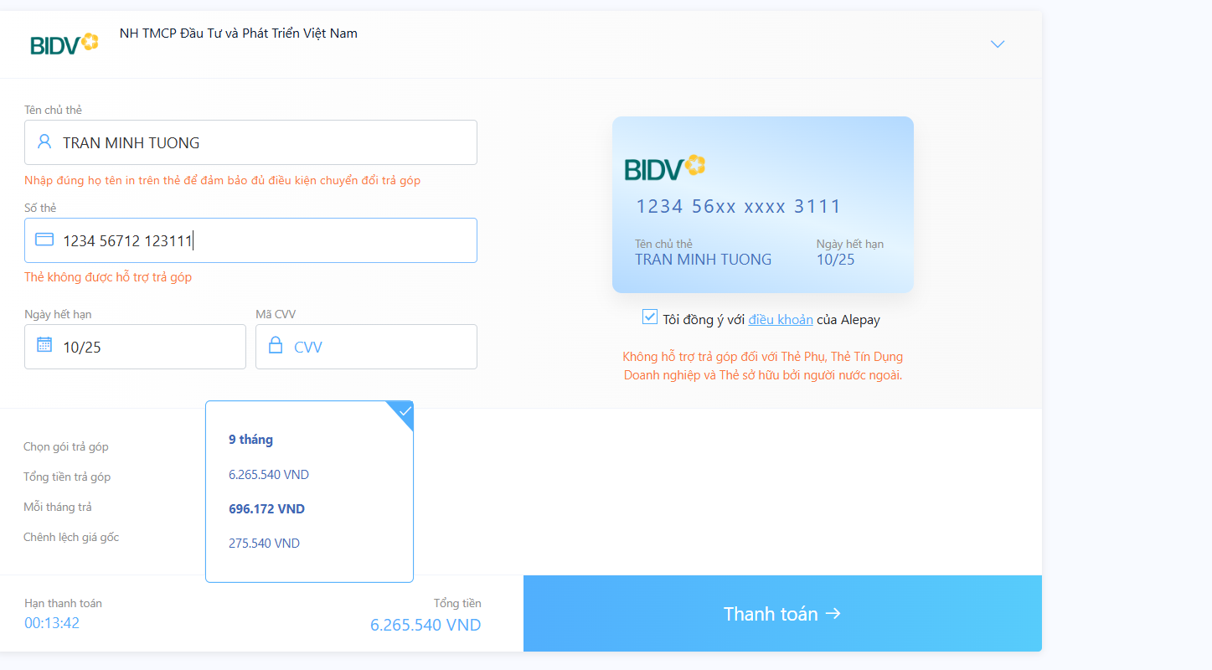
ORD_Add_800 | Thêm điểm thưởng mới vào đơn hàng | 1. Truy cập vào trang web: ""https://fptshop.com.vn/"" thành công 2. Chọn vào sản phẩm cần mua 3. Chọn vào [Mua ngay] hoặc [🛒] để thêm sản phẩm vào giỏ hàng. 4. Chọn vào [Xác nhận đơn] để đến trang nhập thông tin và đặt hàng | 1. Đăng nhập vào tài khoản có điểm thưởng. 2. Điều hướng đến trang thanh toán. 3. Áp dụng điểm thưởng vào đơn hàng. 4. Xác minh điểm thưởng được áp dụng chính xác. |  | Điểm thưởng được áp dụng thành công, tổng tiền được giảm đúng giá trị điểm thưởng | None | Failed | 15/12/2024 |  | 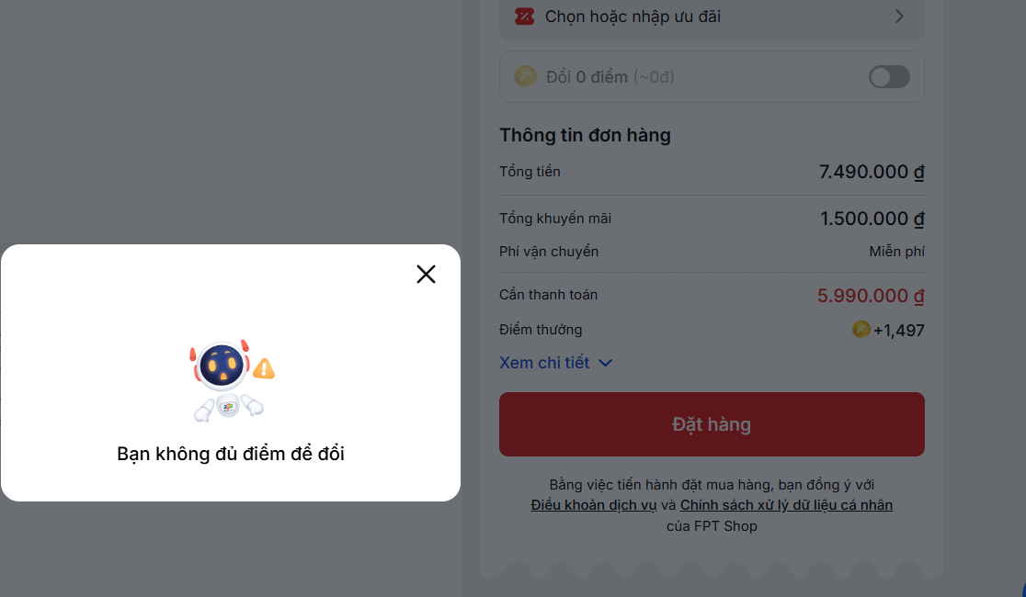
ORD_Add_900 | Thêm ngày và khung giờ giao hàng mới | 1. Truy cập vào trang web: ""https://fptshop.com.vn/"" thành công 2. Chọn vào sản phẩm cần mua 3. Chọn vào [Mua ngay] hoặc [🛒] để thêm sản phẩm vào giỏ hàng. 4. Chọn vào [Xác nhận đơn] để đến trang nhập thông tin và đặt hàng | 1. Điều hướng đến trang tùy chọn giao hàng. 2. Chọn ngày giao hàng mới. 3. Chọn một khung giờ khả dụng. 4. Xác minh rằng ngày và khung giờ đã được áp dụng.. |  | Ngày và khung giờ giao hàng được cập nhật thành công. | None | Passed | 15/12/2024
ORD_Check_001 | Kiểm tra hiển thị chi tiết sản phẩm | 1. Truy cập vào trang web: ""https://fptshop.com.vn/"" thành công 2. Chọn vào sản phẩm cần mua 3. Chọn vào [Mua ngay] hoặc [🛒] để thêm sản phẩm vào giỏ hàng. 4. Chọn vào [Xác nhận đơn] để đến trang nhập thông tin và đặt hàng | 1. Điều hướng đến trang chi tiết sản phẩm. 2. Kiểm tra xem hình ảnh, tên, màu sắc và giá của sản phẩm có hiển thị chính xác hay không. |  | Hình ảnh và thông tin chi tiết của sản phẩm hiển thị chính xác. | None | Passed | 15/12/2024
ORD_Check_002 | Kiểm tra xác thực email thất bại với email không hợp lệ | 1. Truy cập vào trang web: ""https://fptshop.com.vn/"" thành công 2. Chọn vào sản phẩm cần mua 3. Chọn vào [Mua ngay] hoặc [🛒] để thêm sản phẩm vào giỏ hàng. 4. Chọn vào [Xác nhận đơn] để đến trang nhập thông tin và đặt hàng | 1. Nhập địa chỉ email không hợp lệ (ví dụ: abc.com). 2. Nhấn nút lưu. | Email không hợp lệ: abc.com | Hiển thị thông báo lỗi: "Định dạng email không hợp lệ." | None | Passed | 15/12/2024
ORD_Check_003 | Kiểm tra mã giảm giá thất bại với mã không hợp lệ/hết hạn | 1. Truy cập vào trang web: ""https://fptshop.com.vn/"" thành công 2. Chọn vào sản phẩm cần mua 3. Chọn vào [Mua ngay] hoặc [🛒] để thêm sản phẩm vào giỏ hàng. 4. Chọn vào [Xác nhận đơn] để đến trang nhập thông tin và đặt hàng | 1. Nhập mã giảm giá hết hạn hoặc không hợp lệ. 2. Nhấn nút [Áp dụng mã]. | Mã giảm giá: SAVE20 - Giá trị giảm giá: 20% | Hiển thị thông báo lỗi: "Mã giảm giá không hợp lệ hoặc đã hết hạn."" | None | Failed | 15/12/2024
ORD_Check_004 | Kiểm tra điểm thưởng thất bại khi vượt quá số dư hiện tại | 1. Truy cập vào trang web: ""https://fptshop.com.vn/"" thành công 2. Chọn vào sản phẩm cần mua 3. Chọn vào [Mua ngay] hoặc [🛒] để thêm sản phẩm vào giỏ hàng. 4. Chọn vào [Xác nhận đơn] để đến trang nhập thông tin và đặt hàng | 1. Đăng nhập vào tài khoản có điểm thưởng. 2. Áp dụng điểm thưởng vượt quá số dư hiện tại. |  | Hiển thị thông báo lỗi: "Số điểm thưởng không đủ để sử dụng." | None | Failed | 15/12/2024
ORD_Check_005 | Kiểm tra cập nhật khung giờ giao hàng theo thời gian thực | 1. Truy cập vào trang web: ""https://fptshop.com.vn/"" thành công 2. Chọn vào sản phẩm cần mua 3. Chọn vào [Mua ngay] hoặc [🛒] để thêm sản phẩm vào giỏ hàng. 4. Chọn vào [Xác nhận đơn] để đến trang nhập thông tin và đặt hàng | 1. Điều hướng đến trang tùy chọn giao hàng. 2. Chọn một ngày giao hàng. 3. Kiểm tra rằng khung giờ được cập nhật động. |  | Khung giờ giao hàng được cập nhật đúng theo ngày đã chọn. | Depends on ORD_Add_001 | Passed | 15/12/2024
ORD_Check_006 | Kiểm tra hiển thị thông báo xác nhận đơn hàng | 1. Truy cập vào trang web: ""https://fptshop.com.vn/"" thành công 2. Chọn vào sản phẩm cần mua 3. Chọn vào [Mua ngay] hoặc [🛒] để thêm sản phẩm vào giỏ hàng. 4. Chọn vào [Xác nhận đơn] để đến trang nhập thông tin và đặt hàng | 1. Hoàn thành tất cả các trường thông tin bắt buộc (địa chỉ giao hàng, phương thức thanh toán, v.v.). 2. Nhấn nút [Đặt hàng]. |  | Thông báo xác nhận hiển thị, xác nhận rằng đơn hàng đã được đặt thành công. | Depends on ORD_Add_001, ORD_Add_002 | Passed | 15/12/2024 |  | 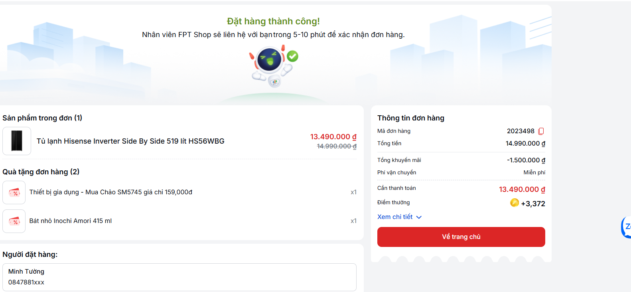
ORD_Check_007 | Kiểm tra thông báo lỗi khi không nhập địa chỉ giao hàng | 1. Truy cập vào trang web: ""https://fptshop.com.vn/"" thành công 2. Chọn vào sản phẩm cần mua 3. Chọn vào [Mua ngay] hoặc [🛒] để thêm sản phẩm vào giỏ hàng. 4. Chọn vào [Xác nhận đơn] để đến trang nhập thông tin và đặt hàng | 1. Điều hướng đến trang tùy chọn giao hàng. 2. Để trống trường địa chỉ giao hàng và nhấn nút [Đặt hàng]. |  | Hiển thị thông báo lỗi: "Vui lòng nhập địa chỉ giao hàng." | None | Passed | 15/12/2024 |  | 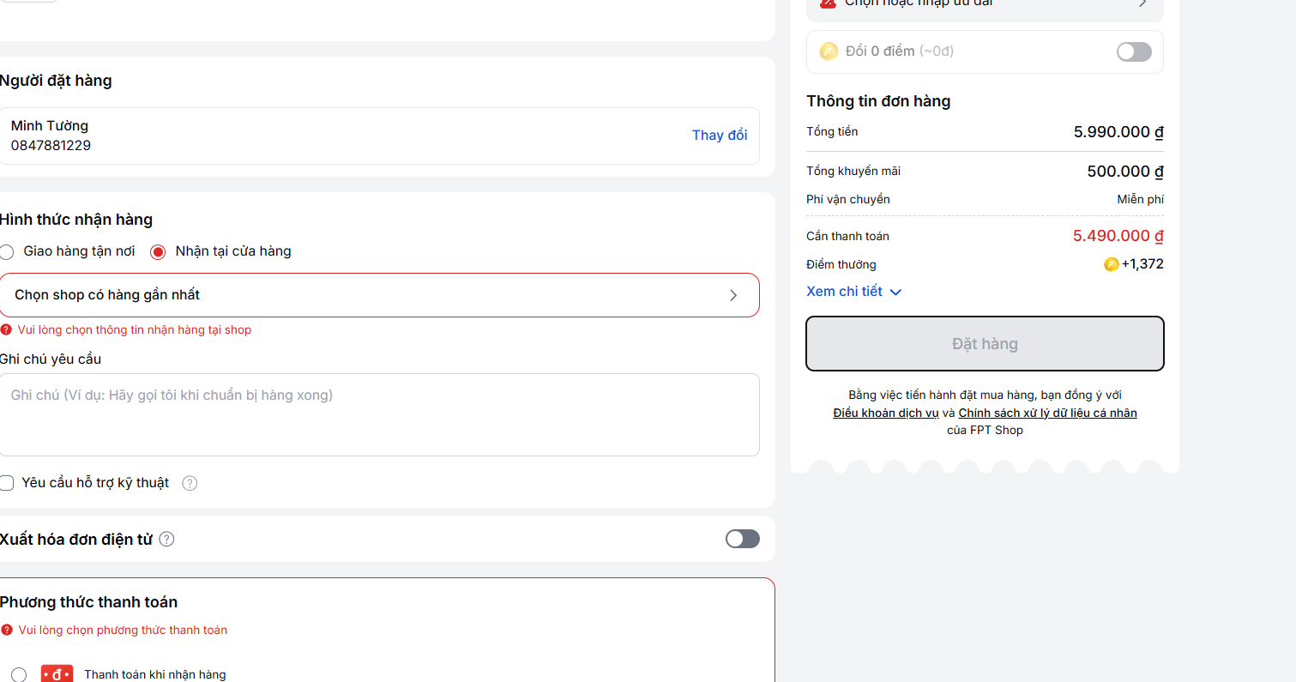
ORD_Check_008 | Kiểm tra hệ thống ngăn cản đặt hàng khi thiếu thông tin | 1. Truy cập vào trang web: ""https://fptshop.com.vn/"" thành công 2. Chọn vào sản phẩm cần mua 3. Chọn vào [Mua ngay] hoặc [🛒] để thêm sản phẩm vào giỏ hàng. 4. Chọn vào [Xác nhận đơn] để đến trang nhập thông tin và đặt hàng | 1. Để trống một hoặc nhiều trường bắt buộc (ví dụ: địa chỉ giao hàng hoặc phương thức thanh toán). 2. Nhấn nút [Đặt hàng]. |  | Hiển thị thông báo lỗi: "Vui lòng điền đầy đủ các trường thông tin bắt buộc." | None | Passed | 15/12/2024
ORD_Check_009 | Kiểm tra người dùng có thể chọn phương thức thanh toán và hiển thị đúng | 1. Truy cập vào trang web: ""https://fptshop.com.vn/"" thành công 2. Chọn vào sản phẩm cần mua 3. Chọn vào [Mua ngay] hoặc [🛒] để thêm sản phẩm vào giỏ hàng. 4. Chọn vào [Xác nhận đơn] để đến trang nhập thông tin và đặt hàng | 1. Điều hướng đến trang thanh toán. 2. Chọn từng phương thức thanh toán (ATM, thanh toán khi nhận hàng hoặc ví điện tử). 3. Xác minh phương thức hiển thị đúng trong phần tóm tắt đơn hàng. |  | Phương thức thanh toán được hiển thị chính xác trong phần tóm tắt đơn hàng. | None | Passed | 15/12/2024 | Kiểm tra trường hợp không chọn phương thức thanh toán. | 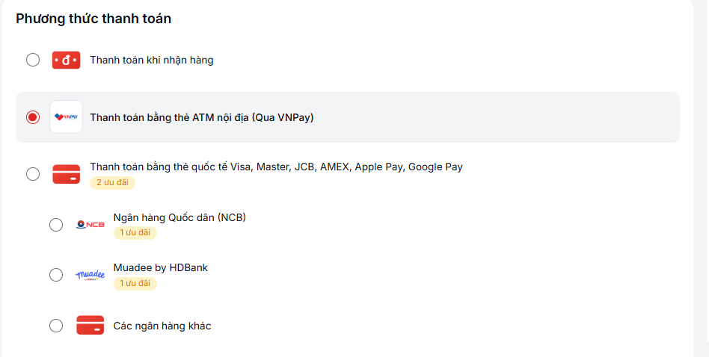
ORD_Check_010 | Kiểm tra hệ thống ngăn cản áp dụng lại mã giảm giá đã sử dụng. | 1. Truy cập vào trang web: ""https://fptshop.com.vn/"" thành công 2. Chọn vào sản phẩm cần mua 3. Chọn vào [Mua ngay] hoặc [🛒] để thêm sản phẩm vào giỏ hàng. 4. Chọn vào [Xác nhận đơn] để đến trang nhập thông tin và đặt hàng | 1. Nhập mã giảm giá đã sử dụng. 2. Nhấn nút [Áp dụng mã]. 3. Xác minh rằng hệ thống hiển thị thông báo lỗi. | Mã giảm giá: SAVE20 - Giá trị giảm giá: 20% | Hiển thị thông báo lỗi: "Mã giảm giá đã được sử dụng." | Depends on ORD_Add_002 | Failed | 15/12/2024
ORD_Check_011 | Kiểm tra tổng giá tiền cập nhật đúng khi áp dụng mã giảm giá hợp lệ | 1. Truy cập vào trang web: ""https://fptshop.com.vn/"" thành công 2. Chọn vào sản phẩm cần mua 3. Chọn vào [Mua ngay] hoặc [🛒] để thêm sản phẩm vào giỏ hàng. 4. Chọn vào [Xác nhận đơn] để đến trang nhập thông tin và đặt hàng | 1. Điều hướng đến trang giỏ hàng. 2. Nhập mã giảm giá hợp lệ và nhấn [Áp dụng]. 3. Kiểm tra tổng giá tiền sau khi áp dụng mã giảm giá. | Mã giảm giá: SAVE20 - Giá trị giảm giá: 20% | Tổng giá tiền được hiển thị chính xác sau khi áp dụng mã giảm giá. | None | Failed | 15/12/2024 | Cũng kiểm tra trường hợp mã giảm giá hết hạn.
ORD_Check_012 | Kiểm tra hệ thống ngăn cản phương thức thanh toán hết hạn | 1. Truy cập vào trang web: ""https://fptshop.com.vn/"" thành công 2. Chọn vào sản phẩm cần mua 3. Chọn vào [Mua ngay] hoặc [🛒] để thêm sản phẩm vào giỏ hàng. 4. Chọn vào [Xác nhận đơn] để đến trang nhập thông tin và đặt hàng | 1. Nhập thông tin thẻ đã hết hạn. 2. Nhấn nút [Đặt hàng]. | Số thẻ:123456712123111 - Ngày hết hạn: 12/25 - CVV: 123 | Hiển thị thông báo lỗi: "Thẻ bạn đã nhập đã hết hạn." | None | Passed | 15/12/2024
ORD_Check_013 | Kiểm tra sau khi nhập tất cả thông tin thì có thể đặt hàng thành công | 1. Truy cập vào trang web: ""https://fptshop.com.vn/"" thành công 2. Chọn vào sản phẩm cần mua 3. Chọn vào [Mua ngay] hoặc [🛒] để thêm sản phẩm vào giỏ hàng. 4. Chọn vào [Xác nhận đơn] để đến trang nhập thông tin và đặt hàng | 1. Hoàn tất tất cả các trường thông tin bắt buộc. 2. Nhấn nút [Đặt hàng].. |  | Người dùng được chuyển hướng đến màn hình xác nhận đơn hàng sau khi đặt hàng thành công. | Depends on ORD_Check_007 | Passed | 15/12/2024
ORD_Check_014 | Kiểm tra khách hàng phải đồng ý điều khoản trước khi đặt hàng | 1. Truy cập vào trang web: ""https://fptshop.com.vn/"" thành công 2. Chọn vào sản phẩm cần mua 3. Chọn vào [Mua ngay] hoặc [🛒] để thêm sản phẩm vào giỏ hàng. 4. Chọn vào [Xác nhận đơn] để đến trang nhập thông tin và đặt hàng | 1. Điều hướng đến trang xác nhận đơn hàng. 2. Không chọn hộp kiểm "Đồng ý với điều khoản". 3. Thử đặt hàng bằng cách nhấn nút [Đặt hàng]. |  | Hiển thị thông báo lỗi: "Bạn phải đồng ý với các điều khoản trước khi đặt hàng." | None | Failed | 15/12/2024 | Yêu cầu đồng ý điều khoản. | 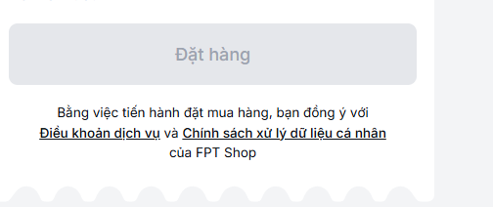
ORD_Check_015 | Kiểm tra người dùng có thể chọn địa điểm lấy hàng | 1. Truy cập vào trang web: ""https://fptshop.com.vn/"" thành công 2. Chọn vào sản phẩm cần mua 3. Chọn vào [Mua ngay] hoặc [🛒] để thêm sản phẩm vào giỏ hàng. 4. Chọn vào [Xác nhận đơn] để đến trang nhập thông tin và đặt hàng | 1. Điều hướng đến tùy chọn giao hàng. 2. Chọn "Nhận tại cửa hàng". 3. Chọn một cửa hàng trong danh sách. |  | Người dùng có thể chọn địa điểm lấy hàng. | Depends on ORD_Add_003 | Passed | 15/12/2024 | Cửa hàng phải khả dụng.
ORD_Check_016 | Kiểm tra không thể chọn cửa hàng không hợp lệ | 1. Truy cập vào trang web: ""https://fptshop.com.vn/"" thành công 2. Chọn vào sản phẩm cần mua 3. Chọn vào [Mua ngay] hoặc [🛒] để thêm sản phẩm vào giỏ hàng. 4. Chọn vào [Xác nhận đơn] để đến trang nhập thông tin và đặt hàng | 1. Điều hướng đến tùy chọn giao hàng. 2. Thử chọn một cửa hàng không khả dụng. |  | Hiển thị thông báo lỗi: "Cửa hàng này không khả dụng để nhận hàng." | None | Failed | 15/12/2024 | Kiểm tra tính khả dụng của cửa hàng.
ORD_Check_017 | Kiểm tra tính hợp lệ của ngày và khung giờ giao hàng | 1. Truy cập vào trang web: ""https://fptshop.com.vn/"" thành công 2. Chọn vào sản phẩm cần mua 3. Chọn vào [Mua ngay] hoặc [🛒] để thêm sản phẩm vào giỏ hàng. 4. Chọn vào [Xác nhận đơn] để đến trang nhập thông tin và đặt hàng | 1. Điều hướng đến tùy chọn giao hàng. 2. Chọn ngày và khung giờ giao hàng. 3. Kiểm tra tính hợp lệ của khung giờ đã chọn. |  | Ngày và khung giờ giao hàng hợp lệ và khả dụng | Depends on ORD_Add_004 | Passed | 15/12/2024
ORD_Check_018 | Kiểm tra không thể sử dụng điểm thưởng hết hạn | 1. Truy cập vào trang web: ""https://fptshop.com.vn/"" thành công 2. Chọn vào sản phẩm cần mua 3. Chọn vào [Mua ngay] hoặc [🛒] để thêm sản phẩm vào giỏ hàng. 4. Chọn vào [Xác nhận đơn] để đến trang nhập thông tin và đặt hàng | 1. Đăng nhập vào tài khoản có điểm thưởng hết hạn. 2. Cố gắng sử dụng điểm thưởng trong quá trình thanh toán. |  | Hiển thị thông báo lỗi: "Điểm thưởng của bạn đã hết hạn." | None | Failed | 15/12/2024
ORD_Check_019 | Kiểm tra không thể sử dụng đồng thời điểm thưởng và mã giảm giá | 1. Truy cập vào trang web: ""https://fptshop.com.vn/"" thành công 2. Chọn vào sản phẩm cần mua 3. Chọn vào [Mua ngay] hoặc [🛒] để thêm sản phẩm vào giỏ hàng. 4. Chọn vào [Xác nhận đơn] để đến trang nhập thông tin và đặt hàng | 1. Đăng nhập vào tài khoản có điểm thưởng. 2. Nhập mã giảm giá hợp lệ. 3. Thử sử dụng đồng thời điểm thưởng và mã giảm giá. | Mã giảm giá: SAVE20 - Giá trị giảm giá: 20% | Hiển thị thông báo lỗi: "Chỉ có thể áp dụng một mã giảm giá tại một thời điểm." | Depends on ORD_Add_002 | Failed | 15/12/2024 | Ràng buộc được áp dụng.
ORD_Check_020 | Kiểm tra có thể cập nhật phương thức thanh toán sau đánh giá đơn hàng | 1. Truy cập vào trang web: ""https://fptshop.com.vn/"" thành công 2. Chọn vào sản phẩm cần mua 3. Chọn vào [Mua ngay] hoặc [🛒] để thêm sản phẩm vào giỏ hàng. 4. Chọn vào [Xác nhận đơn] để đến trang nhập thông tin và đặt hàng | 1. Hoàn tất quá trình đánh giá đơn hàng. 2. Thay đổi phương thức thanh toán. 3. Tiến hành với phương thức thanh toán mới. |  | Phương thức thanh toán mới được áp dụng thành công. | Depends on ORD_Edit_001 | Passed | 15/12/2024 |  | 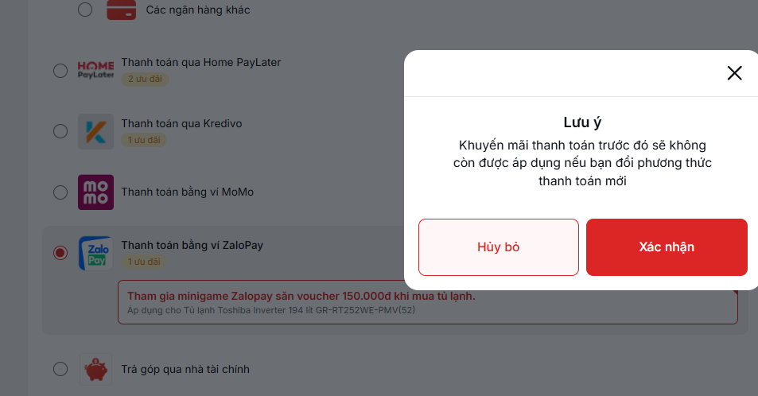
ORD_Check_021 | Kiểm tra hệ thống chặn thông tin thẻ không hợp lệ | 1. Truy cập vào trang web: ""https://fptshop.com.vn/"" thành công 2. Chọn vào sản phẩm cần mua 3. Chọn vào [Mua ngay] hoặc [🛒] để thêm sản phẩm vào giỏ hàng. 4. Chọn vào [Xác nhận đơn] để đến trang nhập thông tin và đặt hàng | 1. Nhập thông tin thẻ tín dụng không hợp lệ (ví dụ: số thẻ sai, ngày hết hạn sai). 2. Thử đặt hàng bằng cách nhấn nút [Đặt hàng]. | Số thẻ:123456712123111 - Ngày hết hạn: 12/25 - CVV: 123 | Hiển thị thông báo lỗi: "Thông tin thẻ không hợp lệ." | None | Failed | 15/12/2024
ORD_Check_022 | Kiểm tra thông báo xác nhận thanh toán sau khi thành công | 1. Truy cập vào trang web: ""https://fptshop.com.vn/"" thành công 2. Chọn vào sản phẩm cần mua 3. Chọn vào [Mua ngay] hoặc [🛒] để thêm sản phẩm vào giỏ hàng. 4. Chọn vào [Xác nhận đơn] để đến trang nhập thông tin và đặt hàng | 1. Chọn phương thức thanh toán hợp lệ. 2. Hoàn tất thanh toán. 3. Kiểm tra nếu hệ thống hiển thị thông báo xác nhận thanh toán. |  | Thông báo xác nhận hiển thị: "Thanh toán của bạn đã thành công." | Depends on ORD_Check_018 | Failed | 15/12/2024
ORD_Check_023 | Kiểm tra phí giao hàng được tính toán chính xác và thêm vào tổng giá | 1. Truy cập vào trang web: ""https://fptshop.com.vn/"" thành công 2. Chọn vào sản phẩm cần mua 3. Chọn vào [Mua ngay] hoặc [🛒] để thêm sản phẩm vào giỏ hàng. 4. Chọn vào [Xác nhận đơn] để đến trang nhập thông tin và đặt hàng | 1. Chọn phương thức giao hàng (ví dụ: "Giao hàng tận nơi"). 2. Kiểm tra tổng giá hiển thị, bao gồm cả phí giao hàng. |  | Tổng giá được cập nhật chính xác bao gồm phí giao hàng. | Depends on ORD_Check_019 | Passed | 15/12/2024 |  | 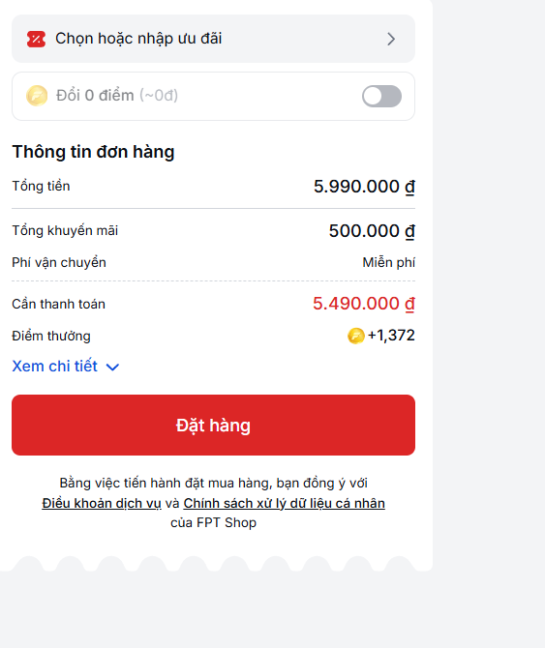
ORD_Check_024 | Kiểm tra hệ thống cho phép xác nhận đơn hàng với mọi phương thức thanh toán hợp lệ | 1. Truy cập vào trang web: ""https://fptshop.com.vn/"" thành công 2. Chọn vào sản phẩm cần mua 3. Chọn vào [Mua ngay] hoặc [🛒] để thêm sản phẩm vào giỏ hàng. 4. Chọn vào [Xác nhận đơn] để đến trang nhập thông tin và đặt hàng | 1. Hoàn tất quá trình đặt hàng với một phương thức thanh toán hợp lệ (thẻ tín dụng, ví điện tử, v.v.). 2. Xác minh rằng hệ thống xác nhận đơn hàng. | Số thẻ:123456712123111 - Ngày hết hạn: 12/25 - CVV: 123 | Xác nhận đơn hàng hiển thị thành công. | Depends on ORD_Check_019 | Failed | 15/12/2024 | Tất cả phương thức thanh toán hợp lệ.
ORD_Check_025 | Kiểm tra thông báo lỗi khi chọn phương thức thanh toán không hợp lệ | 1. Truy cập vào trang web: ""https://fptshop.com.vn/"" thành công 2. Chọn vào sản phẩm cần mua 3. Chọn vào [Mua ngay] hoặc [🛒] để thêm sản phẩm vào giỏ hàng. 4. Chọn vào [Xác nhận đơn] để đến trang nhập thông tin và đặt hàng | 1. Thử đặt hàng bằng phương thức thanh toán không hợp lệ (thẻ đã hết hạn, ví điện tử không hợp lệ). 2. Xác minh nếu hệ thống từ chối thanh toán. |  | Hiển thị thông báo lỗi: "Phương thức thanh toán không hợp lệ." | Depends on ORD_Check_018 | Failed | 15/12/2024 | Phương thức thanh toán không hợp lệ.
ORD_Check_026 | Kiểm tra người dùng có thể đặt hàng thành công với hình thức nhận tại cửa hàng | 1. Truy cập vào trang web: ""https://fptshop.com.vn/"" thành công 2. Chọn vào sản phẩm cần mua 3. Chọn vào [Mua ngay] hoặc [🛒] để thêm sản phẩm vào giỏ hàng. 4. Chọn vào [Xác nhận đơn] để đến trang nhập thông tin và đặt hàng | 1. Chọn nhận tại cửa hàng làm phương thức giao hàng. 2. Chọn cửa hàng và hoàn tất quy trình đặt hàng. 3. Xác minh rằng hệ thống xác nhận đơn hàng nhận tại cửa hàng. |  | Xác nhận đơn hàng nhận tại cửa hàng được hiển thị thành công. | Depends on ORD_Check_012 | Passed | 15/12/2024
ORD_Check_027 | Kiểm tra hệ thống hiển thị ngày giao hàng ước tính cho giao hàng tận nơi | 1. Truy cập vào trang web: ""https://fptshop.com.vn/"" thành công 2. Chọn vào sản phẩm cần mua 3. Chọn vào [Mua ngay] hoặc [🛒] để thêm sản phẩm vào giỏ hàng. 4. Chọn vào [Xác nhận đơn] để đến trang nhập thông tin và đặt hàng | 1. Chọn giao hàng tận nơi làm phương thức giao hàng. 2. Kiểm tra ngày giao hàng ước tính hiển thị trên màn hình. 3. Xác minh ngày hiển thị đúng với phương thức giao hàng đã chọn. |  | Ngày giao hàng ước tính được hiển thị chính xác dựa trên phương thức giao hàng đã chọn. | Depends on ORD_Check_014 | Passed | 15/12/2024
ORD_Check_028 | Kiểm tra tổng giá cập nhật đúng sau khi thêm phí giao hàng | 1. Truy cập vào trang web: ""https://fptshop.com.vn/"" thành công 2. Chọn vào sản phẩm cần mua 3. Chọn vào [Mua ngay] hoặc [🛒] để thêm sản phẩm vào giỏ hàng. 4. Chọn vào [Xác nhận đơn] để đến trang nhập thông tin và đặt hàng | 1. Chọn phương thức giao hàng có phí giao hàng liên quan. 2. Xác minh tổng giá hiển thị trong phần tóm tắt bao gồm cả phí giao hàng. | Tổng giá bao gồm cả phí giao hàng. | Tổng giá bao gồm cả phí giao hàng. | None | Passed | 15/12/2024
ORD_Check_029 | Kiểm tra hệ thống hiển thị thông báo lỗi hợp lệ cho mã giảm giá hết hạn | 1. Truy cập vào trang web: ""https://fptshop.com.vn/"" thành công 2. Chọn vào sản phẩm cần mua 3. Chọn vào [Mua ngay] hoặc [🛒] để thêm sản phẩm vào giỏ hàng. 4. Chọn vào [Xác nhận đơn] để đến trang nhập thông tin và đặt hàng | 1. Áp dụng mã giảm giá hết hạn trong quá trình thanh toán. 2. Thử xác nhận đơn hàng. | Mã giảm giá: SAVE20 - Giá trị giảm giá: 20% | Hiển thị thông báo lỗi: "Mã giảm giá này đã hết hạn." | Depends on ORD_Add_002 | Failed | 15/12/2024 | Mã giảm giá hết hạn.
ORD_Check_030 | Kiểm tra hệ thống xác thực định dạng email cho xác nhận đơn hàng | 1. Truy cập vào trang web: ""https://fptshop.com.vn/"" thành công 2. Chọn vào sản phẩm cần mua 3. Chọn vào [Mua ngay] hoặc [🛒] để thêm sản phẩm vào giỏ hàng. 4. Chọn vào [Xác nhận đơn] để đến trang nhập thông tin và đặt hàng | 1. Nhập định dạng email không hợp lệ trong quá trình đặt hàng. 2. Thử xác nhận đơn hàng. | Email: abc.com | Hiển thị thông báo lỗi: "Định dạng email không hợp lệ." | Depends on ORD_Edit_003 | Passed | 15/12/2024 | Xác thực định dạng email. | 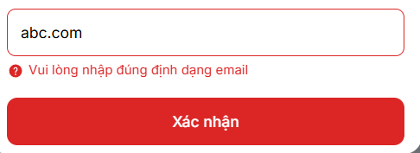
ORD_Check_031 | Kiểm tra địa chỉ giao hàng có thể được cập nhật trong quá trình thanh toán | 1. Truy cập vào trang web: ""https://fptshop.com.vn/"" thành công 2. Chọn vào sản phẩm cần mua 3. Chọn vào [Mua ngay] hoặc [🛒] để thêm sản phẩm vào giỏ hàng. 4. Chọn vào [Xác nhận đơn] để đến trang nhập thông tin và đặt hàng | 1. Tại quá trình thanh toán, thay đổi địa chỉ giao hàng. 2. Xác minh rằng hệ thống lưu và cập nhật địa chỉ mới. | Địa chỉ: 1, Phường Hòa Khánh Bắc, Quận Liên Chiểu, Đà Nẵng | Địa chỉ giao hàng mới được cập nhật thành công. | Depends on ORD_Edit_003 | Failed | 15/12/2024
ORD_Check_032 | Kiểm tra người dùng nhận thông báo khi đặt hàng thành công | 1. Truy cập vào trang web: ""https://fptshop.com.vn/"" thành công 2. Chọn vào sản phẩm cần mua 3. Chọn vào [Mua ngay] hoặc [🛒] để thêm sản phẩm vào giỏ hàng. 4. Chọn vào [Xác nhận đơn] để đến trang nhập thông tin và đặt hàng | 1. Hoàn tất quy trình thanh toán và gửi đơn hàng. 2. Xác minh thông báo được gửi đến người dùng để xác nhận đặt hàng thành công. |  | Email/SMS thông báo xác nhận đơn hàng được gửi thành công. | Depends on ORD_Check_019 | Passed | 15/12/2024 |  | 
ORD_Check_033 | Kiểm tra màn hình xác nhận đơn hàng hiển thị sau khi thanh toán | 1. Truy cập vào trang web: ""https://fptshop.com.vn/"" thành công 2. Chọn vào sản phẩm cần mua 3. Chọn vào [Mua ngay] hoặc [🛒] để thêm sản phẩm vào giỏ hàng. 4. Chọn vào [Xác nhận đơn] để đến trang nhập thông tin và đặt hàng | 1. Hoàn tất quy trình thanh toán. 2. Xác minh màn hình xác nhận đơn hàng hiển thị với tất cả chi tiết đơn hàng. |  | Màn hình xác nhận đơn hàng hiển thị với đầy đủ thông tin chi tiết. | Depends on ORD_Check_019 | Passed | 15/12/2024
ORD_Edit_010 | Chỉnh sửa địa chỉ giao hàng thành công | 1. Truy cập vào trang web: ""https://fptshop.com.vn/"" thành công 2. Chọn vào sản phẩm cần mua 3. Chọn vào [Mua ngay] hoặc [🛒] để thêm sản phẩm vào giỏ hàng. 4. Chọn vào [Xác nhận đơn] để đến trang nhập thông tin và đặt hàng | 1. Điều hướng đến trang tùy chọn giao hàng. 2. Chọn địa chỉ giao hàng hiện có. 3. Chỉnh sửa chi tiết địa chỉ và lưu lại thay đổi. | Địa chỉ: 1, Phường Hòa Khánh Bắc, Quận Liên Chiểu, Đà Nẵng | Địa chỉ giao hàng được cập nhật thành công | Depends on ORD_Add_001 | Passed | 15/12/2024
ORD_Edit_020 | Chỉnh sửa phương thức thanh toán thành công | 1. Truy cập vào trang web: ""https://fptshop.com.vn/"" thành công 2. Chọn vào sản phẩm cần mua 3. Chọn vào [Mua ngay] hoặc [🛒] để thêm sản phẩm vào giỏ hàng. 4. Chọn vào [Xác nhận đơn] để đến trang nhập thông tin và đặt hàng | 1. Điều hướng đến trang thanh toán. 2. Chọn phương thức thanh toán hiện có. 3. Cập nhật thông tin thanh toán (ví dụ: ngày hết hạn thẻ, CVV). | Số thẻ:123456712123111 - Ngày hết hạn: 12/25 - CVV: 123 | Phương thức thanh toán được cập nhật thành công. | None | Failed | 15/12/2024
ORD_Edit_030 | Chỉnh sửa địa chỉ giao hàng hiện có cho đơn hàng | 1. Truy cập vào trang web: ""https://fptshop.com.vn/"" thành công 2. Chọn vào sản phẩm cần mua 3. Chọn vào [Mua ngay] hoặc [🛒] để thêm sản phẩm vào giỏ hàng. 4. Chọn vào [Xác nhận đơn] để đến trang nhập thông tin và đặt hàng | 1. Điều hướng đến trang tùy chọn giao hàng. 2. Chỉnh sửa địa chỉ hiện có. 3. [Xác nhận] địa chỉ mới và chọn cho đơn hàng bằng cách nhấn [Chọn địa chỉ này].. | Địa chỉ: 1, Phường Hòa Khánh Bắc, Quận Liên Chiểu, Đà Nẵng | Địa chỉ mới được chọn cho giao hàng | Depends on ORD_Add_001 | Passed | 15/12/2024
ORD_Edit_040 | Chỉnh sửa địa chỉ giao hàng trong quá trình thanh toán | 1. Truy cập vào trang web: ""https://fptshop.com.vn/"" thành công 2. Chọn vào sản phẩm cần mua 3. Chọn vào [Mua ngay] hoặc [🛒] để thêm sản phẩm vào giỏ hàng. 4. Chọn vào [Xác nhận đơn] để đến trang nhập thông tin và đặt hàng | 1. Điều hướng đến trang tùy chọn giao hàng. 2. Chọn địa chỉ hiện có. 3. Chỉnh sửa chi tiết địa chỉ (ví dụ: đường, thành phố). 4. Lưu lại địa chỉ mới. | Địa chỉ: 1, Phường Hòa Khánh Bắc, Quận Liên Chiểu, Đà Nẵng | Địa chỉ được cập nhật thành công. | Depends on ORD_Add_005 | Passed | 15/12/2024
ORD_Edit_050 | Chỉnh sửa mã giảm giá trong quá trình thanh toán | 1. Truy cập vào trang web: ""https://fptshop.com.vn/"" thành công 2. Chọn vào sản phẩm cần mua 3. Chọn vào [Mua ngay] hoặc [🛒] để thêm sản phẩm vào giỏ hàng. 4. Chọn vào [Xác nhận đơn] để đến trang nhập thông tin và đặt hàng | 1. Nhập một mã giảm giá hợp lệ. 2. Áp dụng mã giảm giá. 3. Thay đổi mã giảm giá sang một mã hợp lệ khác. 4. Xác minh mã giảm giá mới được áp dụng cho đơn hàng. |  | Mã giảm giá mới được áp dụng và tổng tiền được cập nhật. | Depends on ORD_Add_006 | Failed | 15/12/2024
ORD_Edit_060 | Chỉnh sửa phương thức thanh toán bằng thẻ tín dụng khác | 1. Truy cập vào trang web: ""https://fptshop.com.vn/"" thành công 2. Chọn vào sản phẩm cần mua 3. Chọn vào [Mua ngay] hoặc [🛒] để thêm sản phẩm vào giỏ hàng. 4. Chọn vào [Xác nhận đơn] để đến trang nhập thông tin và đặt hàng | 1. Điều hướng đến trang thanh toán. 2. Chọn phương thức thanh toán bằng thẻ tín dụng hiện có. 3. Chỉnh sửa thông tin thẻ (ví dụ: số thẻ, ngày hết hạn). | Số thẻ:123456712123111 - Ngày hết hạn: 12/25 - CVV: 123 | Phương thức thanh toán được cập nhật thành công với chi tiết thẻ mới. | Depends on ORD_Add_007 | Failed | 15/12/2024
ORD_Edit_070 | Chỉnh sửa điểm thưởng sử dụng trong đơn hàng | 1. Truy cập vào trang web: ""https://fptshop.com.vn/"" thành công 2. Chọn vào sản phẩm cần mua 3. Chọn vào [Mua ngay] hoặc [🛒] để thêm sản phẩm vào giỏ hàng. 4. Chọn vào [Xác nhận đơn] để đến trang nhập thông tin và đặt hàng | 1. Đăng nhập vào tài khoản có điểm thưởng. 2. Điều hướng đến trang thanh toán. 3. Thay đổi số lượng điểm thưởng sử dụng. 4. Xác minh tổng tiền được cập nhật. |  | Điểm thưởng mới được áp dụng và tổng tiền được cập nhật chính xác. | Depends on ORD_Add_008 | Failed | 15/12/2024
ORD_Edit_080 | Chỉnh sửa ngày và khung giờ giao hàng | 1. Truy cập vào trang web: ""https://fptshop.com.vn/"" thành công 2. Chọn vào sản phẩm cần mua 3. Chọn vào [Mua ngay] hoặc [🛒] để thêm sản phẩm vào giỏ hàng. 4. Chọn vào [Xác nhận đơn] để đến trang nhập thông tin và đặt hàng | 1. Điều hướng đến trang tùy chọn giao hàng. 2. Chọn ngày và giờ hiện có. 3. Chuyển sang một ngày và giờ mới khả dụng. 4. Lưu lại chi tiết giao hàng. |  | Ngày và giờ giao hàng mới được áp dụng thành công | Depends on ORD_Add_009 | Passed | 15/12/2024 |  | 